全体手順
１ サイトラインヘログインして、フォームを選択から顧客フォーム(名前がCustormers)を選択し、OKボタンを押す。
（注 別にパブリックフォルダに登録されている顧客から開く）

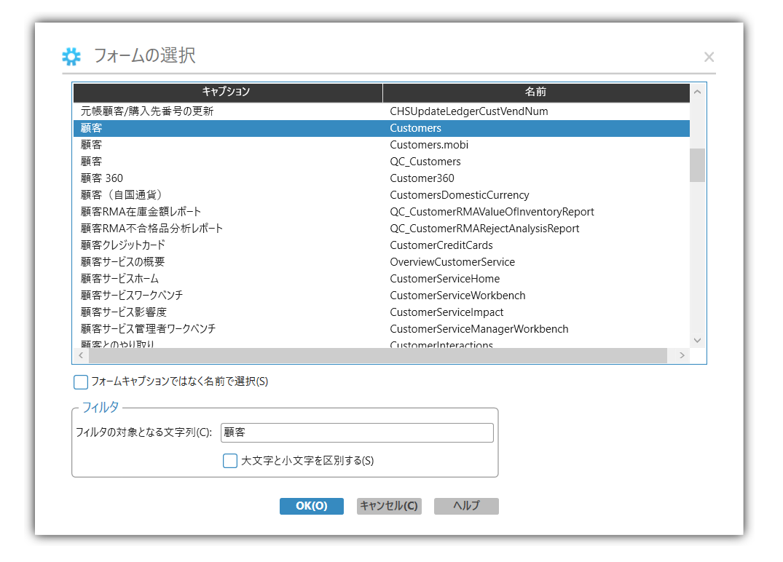

2 | カレントコレクションでオブジェクトを新規作成のボタンを押す。

3 | 顧客画面の拡張、メイン、貸方、銀行取引、担当、税、法人顧客の項目を記入する（入力内容は個別シート確認）

 | ※個別のシートの赤字のNoは入力が必須（黒字は場合によって入力する箇所）
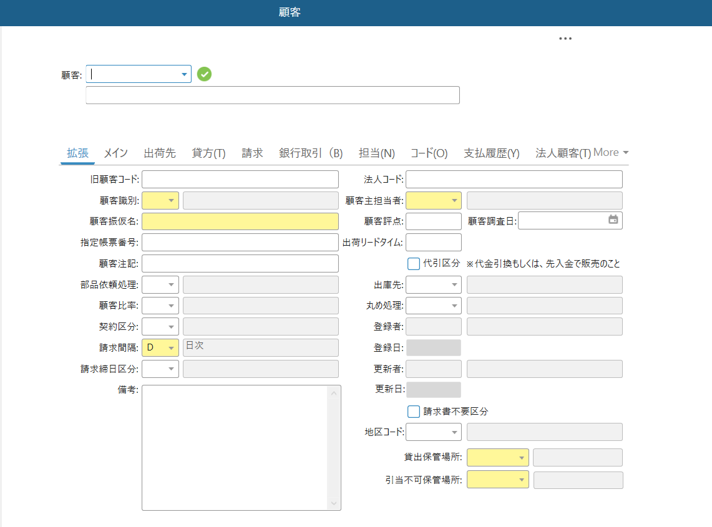

4 | 保存のボタンを押す。

 | 登録完了

 | 印刷

5 | フォームボタンをクリックし、印刷ボタンをクリックする。
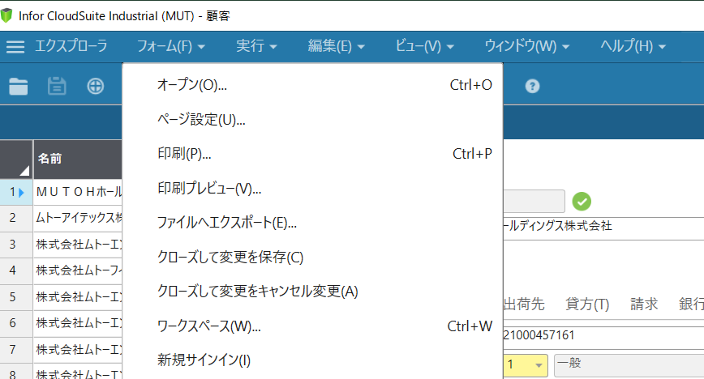

6 | 印刷オプションのレポートデータをカレントフィールドデータを選択して、印刷ボタンをクリックする。
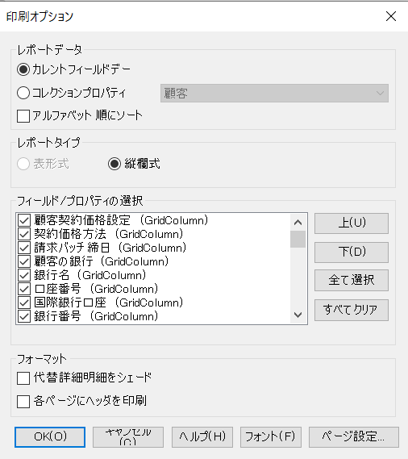

7 | プリンタの設定で両面印刷にして印刷（4ページ有り）

 | ※上記フィールド/プロパティの選択で必要項目を減らせますが(ページ数減）、
 | 毎回の入力(チェック)が必要なため、両面印刷としています。

拡張
U1? を入力。U1以下は自動採番U9番台の顧客があるため、１の入力必須

１
※注意 U1?ではなく、U?で登録されたためU9番台での登録が発生しております。
採番された顧客番号のチェックをお願いします。
２

４
15
５
17
16

６
19

8

11
12

26
28、29 STOCK 保管庫を選択（S*入力後、リストから選択）
11請求間隔が日次の際には入力しない 月次の際には締日を選択入力する。
法人顧客を設定している会社の場合は、必ず同じでなければならない。
27

28

29

シートNo | 項目名 | 必 | 桁 | 選択肢・説明 | 入 | 備考
1 | 顧客 | ○ | 7 | 企業別接頭辞に続く連番にて自動採番 グループ会社は例外的に共通(一般 U、グループG、TCS P) | 〇 | 入力時にU1?を入力すると自動採番される。G（MUTOUグループ）、P(TCSグループ）は採番する番号を情報システム部に確認する。
2 | 顧客名称 | ○ |  | 会社の種類は見積書・請求書記載およびシステムでの参照を考慮 | 〇 | 株式会社・有限会社は省略せずに入力する
4 | 顧客識別 | ○ |  | 1：一般 2：個人 3：販社 4：官学 9：海外 | 〇
5 | 顧客振仮名 | ○ |  | 顧客の読みから検索する場合に利用 | 〇
6 | 指定帳票番号 |  |  | 顧客指定の帳票出力が必要な場合に設定 | 〇
8 | 部品依頼処理 |  |  | 9:出荷のみ 1:(出庫&出荷)&購入先順位制御有り 2:(出庫&出荷)&購入先順位制度無し | 〇
11 | 請求間隔 | ○ |  | D:日次 M:月次 11がD:日次の場合は12請求締め日区分は入力しない | 〇 | 1件ごと請求は日次、締め日にまとめて請求書を送付する場合は月次
12 | 請求締日区分 | △ |  | 11請求間隔がM:月次の場合入力 5日締め 10日締め 15日締め 20日締め 25日締め 月末締め | 〇
15 | 顧客主担当者 | ○ | 7 | 営業担当者として割り付けますが、実際の受注での縛りは無く、顧客フォローの担当的役割 | 〇
16 | 顧客評点 |  |  | 企業調査依頼した際の帝国データバンクでの評点を記載 | 〇
17 | 顧客調査日 |  |  | 企業調査を行った最終日 | 〇
19 | 代引区分 |  |  | 代引扱いで売上処理を行う顧客の場合に設定 基本的に売掛金が月末超えする事は無い | 〇
26 | 請求書不要区分 |  |  | 先方支払通知に基づく債権消込の場合、代引扱いの場合、請求書の発行を行わない | 〇
27 | 地区コード | 〇 |  | 顧客の所在地について、JIS体系による市町村コードを指定 | 〇
28 | 貸出保管場所 | ○ |  | 保管場所から選択 | 〇 | STOCK 保管庫を設定(S*を入力でリストで確認できる）
29 | 引当不可保管場所 | ○ |  | 保管場所から選択 | 〇 | STOCK 保管庫を設定(S*を入力でリストで確認できる）

メイン
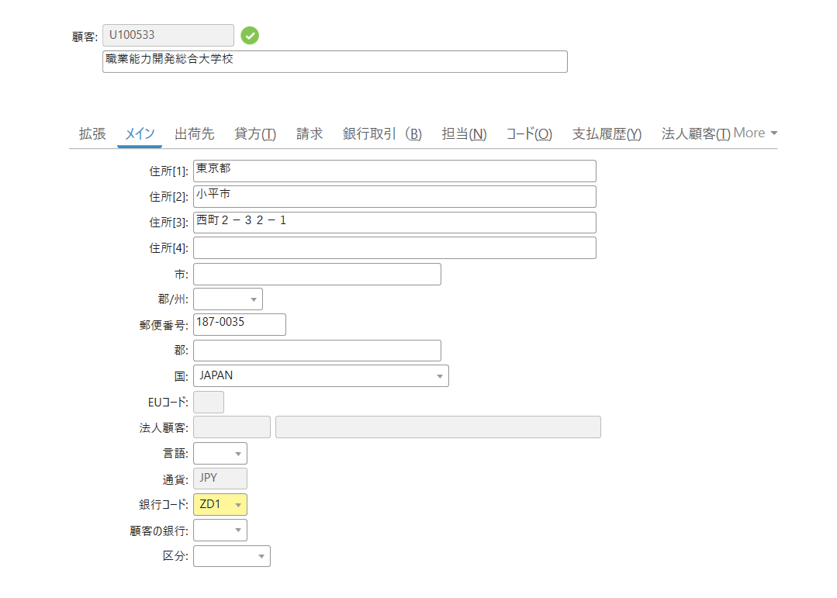

30
31

32
33

36

38

42
43

No | 項目名 | 必 | 桁 | データ有無 | 選択肢・説明 | 入 | 備考
30 | 住所[1] | ○ |  | 1 | 顧客住所の都道府県 | 〇
31 | 住所[2] | ○ |  | 1 | 顧客住所の市区郡 | 〇
32 | 住所[3] | ○ |  | 1 | 顧客住所の町村・番地 | 〇
33 | 住所[4] |  |  | 1 | ビル名等 | 〇
36 | 郵便番号 | ○ |  | 1 |  | 〇
38 | 国 |  |  | 2 | 国名を選択 | 〇
43 | 銀行コード | ○ | 3 | 2 | 売掛金が入金される自社銀行コードを指定 | 〇 | ZD1（みずほ銀行 九段支店） 選択
44 | 顧客の銀行 |  |  | 0 |  | 〇

貸方
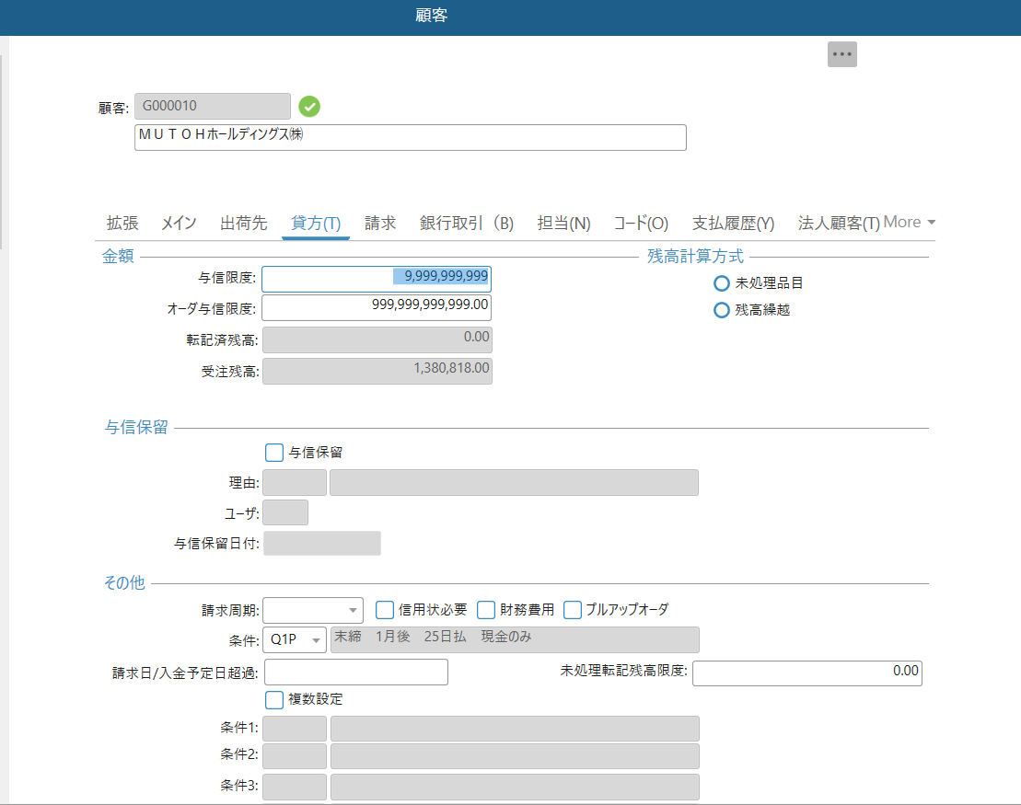

47
51

48

与信限度額を設定しない場合は最大に設定。
初期は0のため、変更しないと売上不可。

61

64
65
支払条件が金額等で異なる場合は、64複数設定をチェックすると、65が入力可能になる。

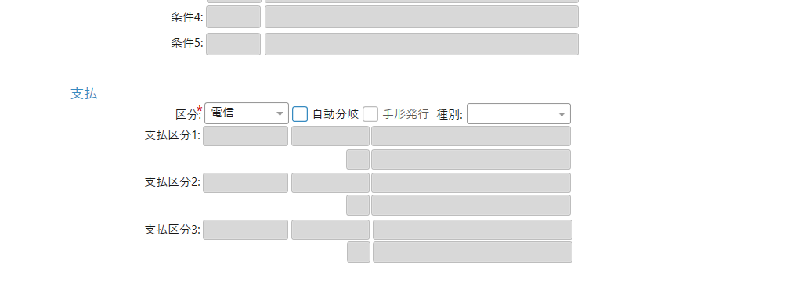

66

シートNo | 項目名 | 必 | 桁 | 選択肢・説明 | 入 | 備考
47 | 与信限度 |  |  | 年間売上高・信用調査結果等を利用し、規程に基づき設定 | 〇 | 与信設定なし→9,999,999,999(最大金額設定)
48 | オーダ与信限度 |  |  |  | 〇 | 与信設定なし→9,999,999,999(最大金額設定)
51 | 未処理品目 |  |  | 51 未処理品目 or 52 残高繰り越しを選択 | 〇 | デフォルトでは未処理品目となっている。
61 | 条件 |  |  | 前払 代引 締め支払条件 を選択 | 〇 | 検索 末締め(Q*),25日締め(P*),20日締め(I*),15日締め(H*),10締め(G*)
64 | 複数設定 |  |  | 締め支払条件を複数ある場合にチェックすると、65が登録可能（61入力不可） | 〇
65 | 条件１～５ |  |  | 前払 代引 締め支払条件の5条件選択可能 | 〇
66 | 区分 | ○ |  | 支払方法を 小切手 受取手形 電信 口座引落 より選択 | 〇 | 電信（振込支払）

担当
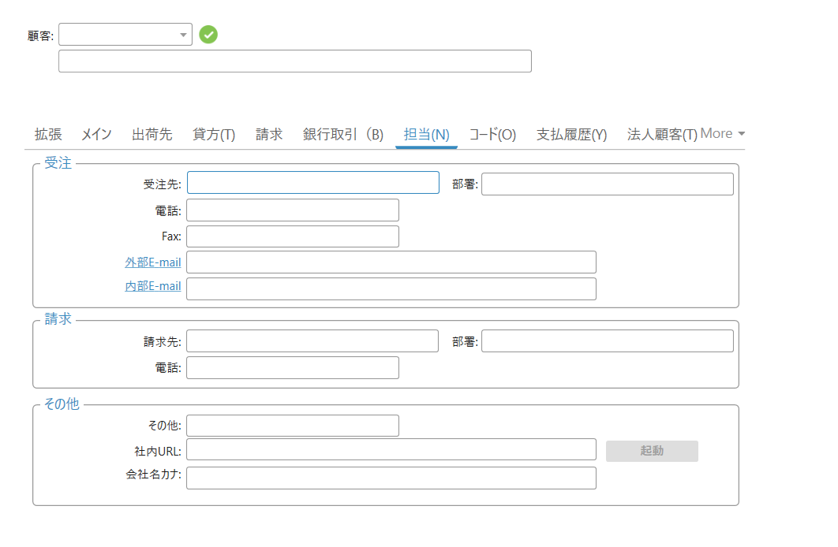

96
97
98

99
100
101

102
103
104

 | 項目名 | 必 | 桁 | 選択肢・説明 | 入 | 備考
96 | 受注先 |  |  | 顧客発注先 | 〇
97 | 部署 |  |  | 顧客部署 | 〇
98 | 電話 |  |  | 顧客発注部署電話番号 | 〇
99 | Fax | 〇 |  | 顧客発注部署Fax番号 | 〇
100 | 外部E-mail |  |  |  | 〇
101 | 内部E-mail |  |  |  | 〇
102 | 請求先 |  |  | 顧客請求先 | 〇
103 | 部署 |  |  | 顧客請求先部署 | 〇
104 | 電話 | 〇 |  | 顧客請求先電話番号 | 〇

法人顧客
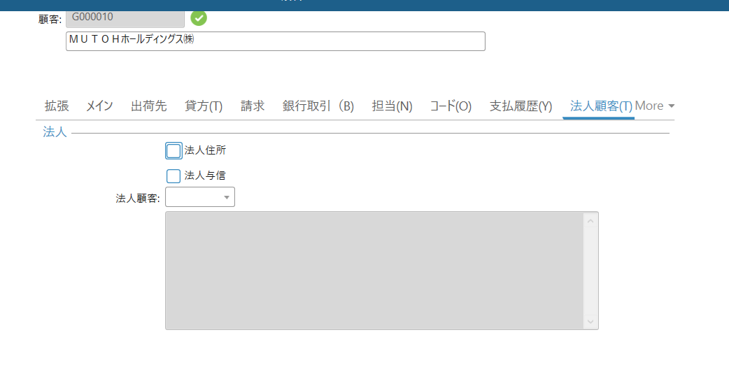

141

同一顧客を統一して集計する際に使用（集計する顧客を設定）

 | 項目名 | 必 | 桁 | 選択肢・説明 | 入 | 備考
141 | 法人顧客 |  |  | 名寄せ元となる顧客コードを指定 請求書のまとめや手形入金の際の手形振出人扱いとして利用 | 〇

税
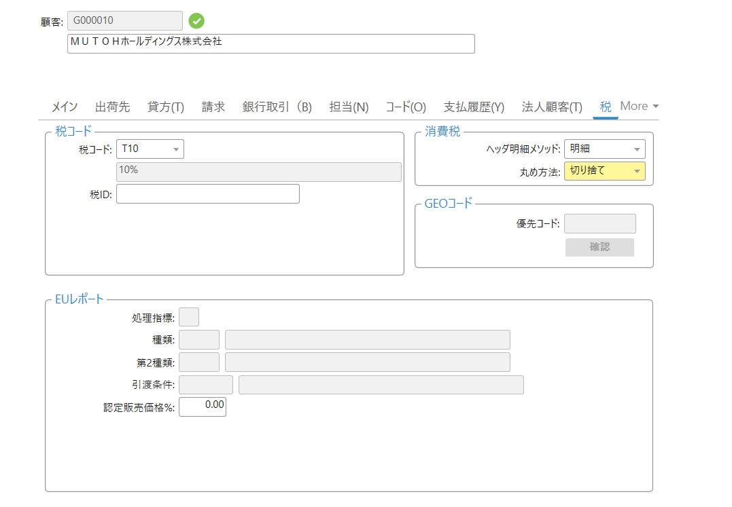

明細を選択

144
142
145

切り捨てを選択

 | 項目名 | 必 | 桁 | データ有無 | 選択肢・説明 | 入 | 備考
142 | 税コード |  |  |  | T00:免税 T10:消費税率10％ M10:保守消費税 | 〇
144 | 消費税ﾍｯﾀﾞ明細ﾒｿｯﾄﾞ |  |  |  | なし ヘッダ 明細 から選択 | 〇
145 | 消費税丸め方法 |  |  |  | 切り捨て を選択 | 〇

コード
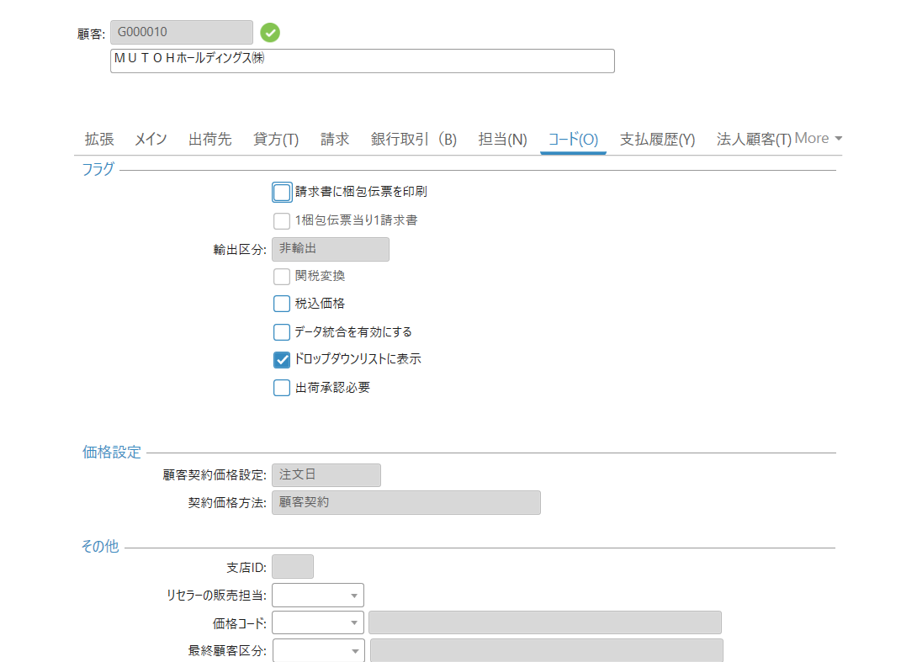

114

 | 項目名 | 必 | 桁 | データ有無 | 選択肢・説明 | 入 | 備考
113 | データ統合を有効 |  |  |  |  | 〇 | デフォルトでチェック
114 | ﾄﾞﾛｯﾌﾟﾀﾞｳﾝﾘｽﾄに表示 |  |  |  | フィルター検索時に表示の要否 | 〇 | デフォルトでチェック

請求
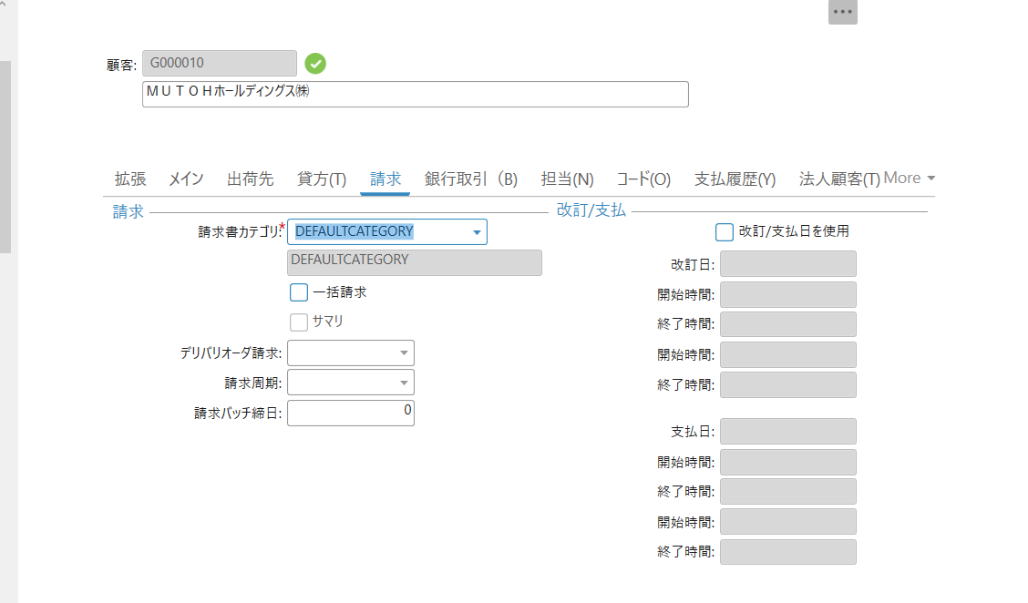

71

 | 項目名 | 必 | 桁 | 選択肢・説明 | 入 | 備考
71 | 請求書カテゴリ | ○ |  |  | 〇 | DEFAULTCATEGORYを選択（初期選択）

出荷先
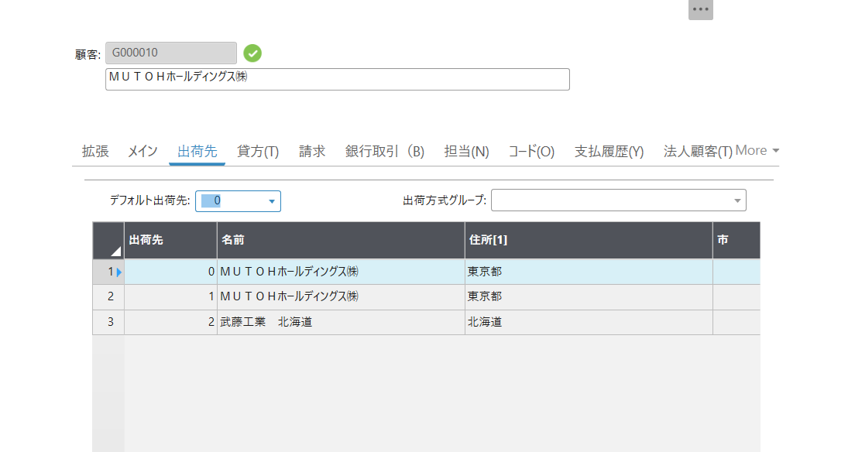
メイン画面で登録した住所とは別の出荷先に送付する場合に出荷先登録を別途実施する。
デフォルト出荷先を変更する際に使用する。

46

No | 項目名 | 必 | 桁 | データ有無 | 選択肢・説明 | 入 | 備考
46 | デフォルト出荷先 |  |  | 2 | デフォルトで0。"0"の場合、登録されている顧客住所が出荷先 | 〇 | デフォルト以外の出荷先登録方法 顧客登録後完了後に右クリックで詳細を押して、出荷先フォームで登録
 |  |  |  |  |  |  | ※顧客登録前でも移動できるが、出荷先フォームへ移動できるが、顧客を設定できない。

通貨コード
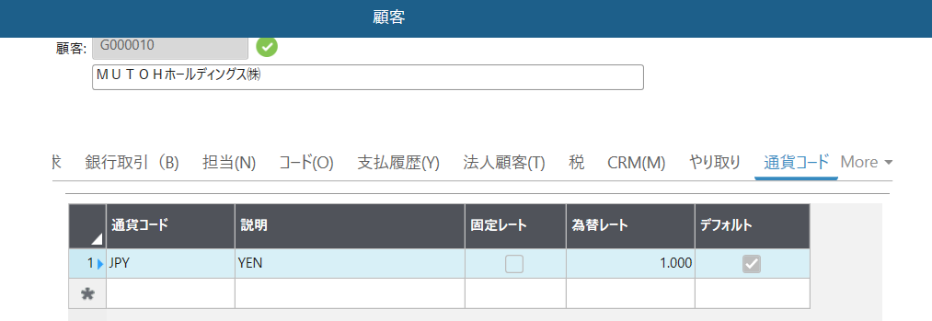

メインで追加されたコードが自動設定

銀行取引
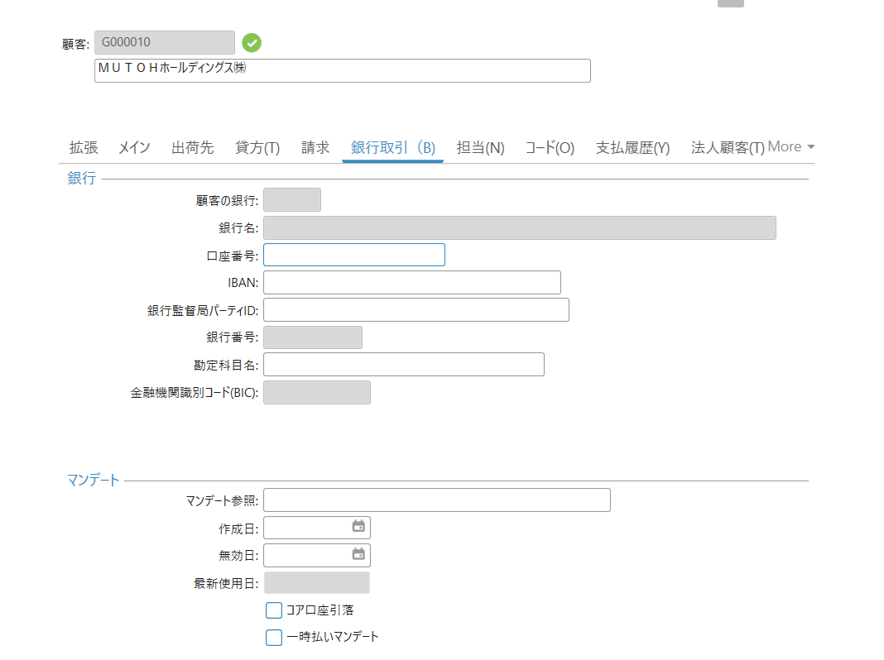

 | 項目名 | 必 | 桁 | 選択肢・説明 | 入 | 備考
84 | 口座番号 |  |  |  | 〇
85 | IBAN |  |  |  | 〇 | 国際送金で銀行コードを特定するためのコード
86 | 銀行監督局ﾊﾟｰﾃｨID |  |  |  | 〇
88 | 勘定科目名 |  |  |  | 〇

